signal_diodes
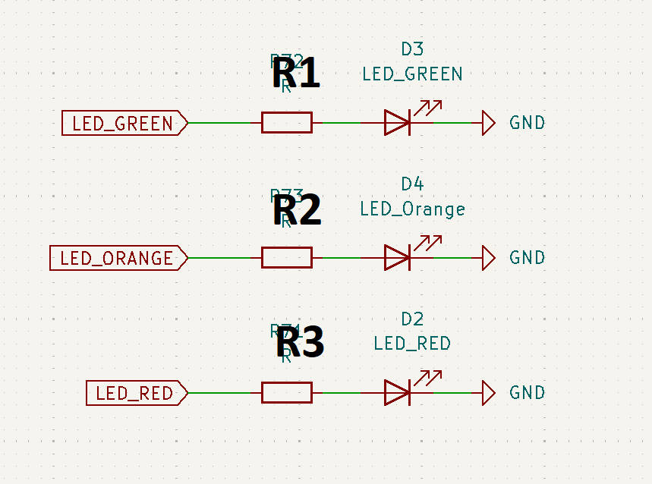
Zasilanie mikrokontrolera |  |  | Prąd [A]
U_zas [V] | 3.3 |  | I_d1 | 0.0076666666667
 |  |  | I_d2 | 0.0076666666667
 |  |  | I_d3 | 0.0076666666667
Diody
 | U_d [V] | I_max [A] | Napiecie Na rezystorach
GREEN | 1 | 0.01 | U_r1 | 2.3
ORANGE | 1 | 0.01 | U_r2 | 2.3
RED | 1 | 0.01 | U_r3 | 2.3

Rezystory |  |  | Moc
R1[ohm] | 300 |  | P_r1 | 0.017633333333
R2[ohm] | 300 |  | P_r2 | 0.017633333333
R3[ohm] | 300 |  | P_r3 | 0.017633333333

Moc maksymalna Rezysorów
P_r [W] | 0.125

rozmiar rezystorow
`0805

wejscia_D-A
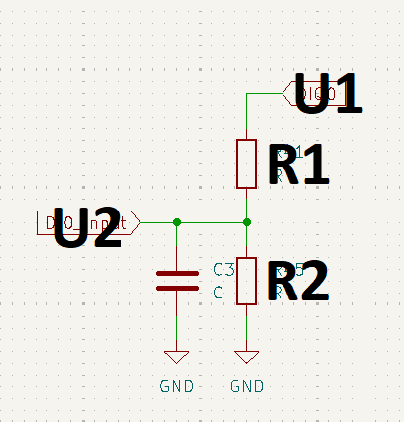
Spodziewane napiecie na wejsciu |  |  |  | wzmocnienie dzielnika
U1[V] | 24 |  |  | K [1] | 0.13888888889

Zasilanie Mikrokontrolera |  |  |  | Napięcie wyjściowe
Uz [V] | 3.3 |  |  | U2 [V] | 3.3333333333

Rezystory |  |  |  | Napięcie na rezystorach
R1 [ohm] | 62000 |  |  | Ur1 [V] | 20.666666667
R2 [ohm] | 10000 |  |  | Ur2 [V] | 3.3333333333

 |  |  |  | Prąd rezystorów
Moc maksymalna Rezysorów |  |  |  | Ir1 [A] | 0.00033333333333
P_r [W] | 0.125 |  |  | Ir2 [A] | 0.00033333333333

 |  |  |  | Moc rezystorów
kondensator |  |  |  | Pr1 [W] | 0.0068888888889
C [uF] | 1 | C [F] | 0.000001 | Pr2 [W] | 0.0011111111111

rozmiar rezystorow |  |  |  | stała czasowa filtru
`0805 |  |  |  | T[s] | 0.0086111111111 | T[ms] | 8.6111111111

rozmiar kondensatorow
`0805

Wyjścia_D
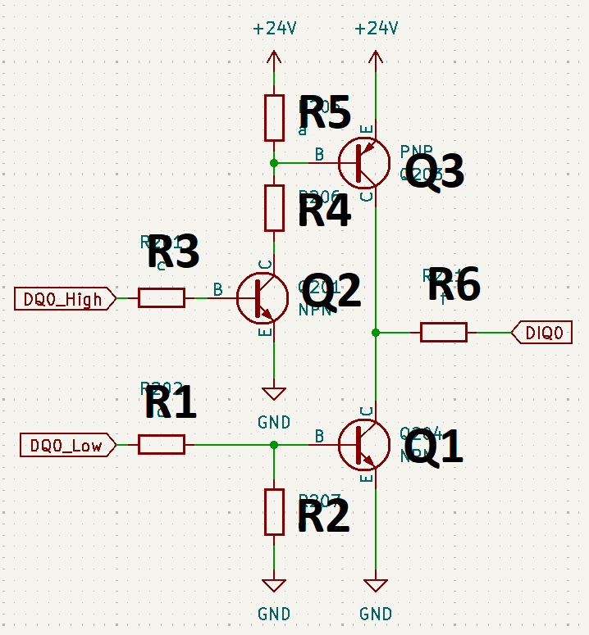
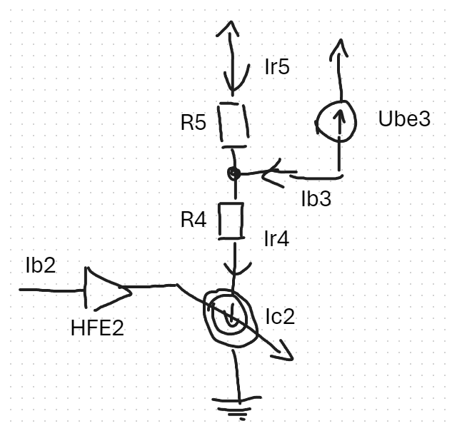
 | Zasilanie
 | Uz [V] | 24 |  | Segment1
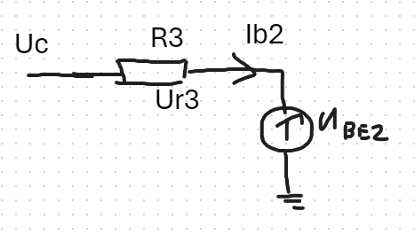
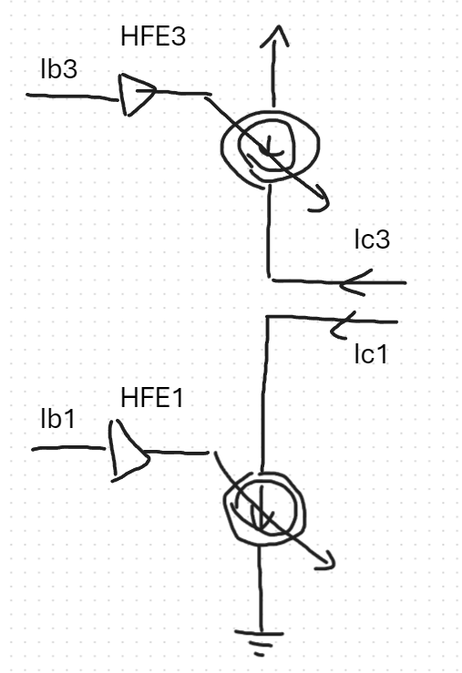
 | zasilanie uC |  |  | Ur1 [V] | 2.6
 | Uc [V] | 3.3 |  | Ur2 [V] | 0.7

 |  |  |  | Ir1 [A] | 0.0052
 | Rezystory |  |  | Ir2 [A] | 7E-102
 |  | R[ohm] | Pmax[W]
 | R1 | 500 | 0.125 | I1 [A] | 0.0052
 | R2 | 1.00E+101 | 0.125 | Ib1 [A] | 0.0052
 | R3 | 500 | 0.125
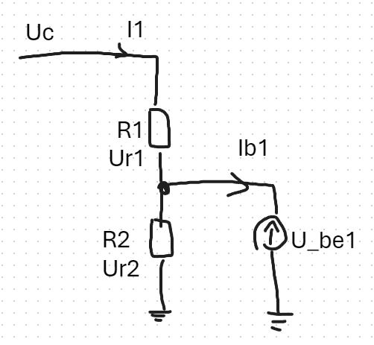
 | R4 | 5000 | 0.125
 | R5 | 1.00E+101 | 0.125 | Segment 2 |  |  |  |  | Moc na rezystorach
 | R6 | 1000 | 0.125 |  |  |  |  |  | Ir(x) [A] | Ur(x) [V] | P [W]
 |  |  |  | Ur3 [V] | 2.6 |  |  | 1 | 0.0052 | 2.6 | 0.01352
 |  |  |  | Ir3 [A] | 0.0052 |  |  | 2 | 7E-102 | 0.7 | 4.9E-102
 |  |  |  | Ib2 [A] | 0.0052 |  |  | 3 | 0.0052 | 2.6 | 0.01352
 | Tranzystory |  |  |  |  |  |  | 4 | 0.00466 | 20.7 | 0.096462
 |  | U_be[V] | HFE |  |  |  |  | 5 | 7E-102 | 0.7 | 4.9E-102
 | Q1 | 0.7 | 100 | Segment3 |  |  |  | 6 |  |  | 0
 | Q2 | 0.7 | 100 | Ic2 [A] | 0.00466 | Imax [A] | 0.00466
 | Q3 | 0.7 | 100 | Ir5 [A] | 7E-102
 |  |  |  | Ir4 [A] | 0.00466

 | Maksymalny prąd pinow |  |  | Ib3 [A] | 0.00466
 | Icpu [A] | 0.01
 |  |  |  | Ur4max [V] | 20.7
 |  |  |  | Ur5 [V] | 0.7

prąd całkowity na wszystkich pinach
0.0832
 |  |  |  | Segment Wyjsciowy
rozmiar rezystorow |  |  |  |  |  | docelowe IC
`0805 |  |  |  | Ic3 [A] | 0.466 | I [A] | 0.5
 |  |  |  | Ic1 [A] | 0.52

Arkusz2
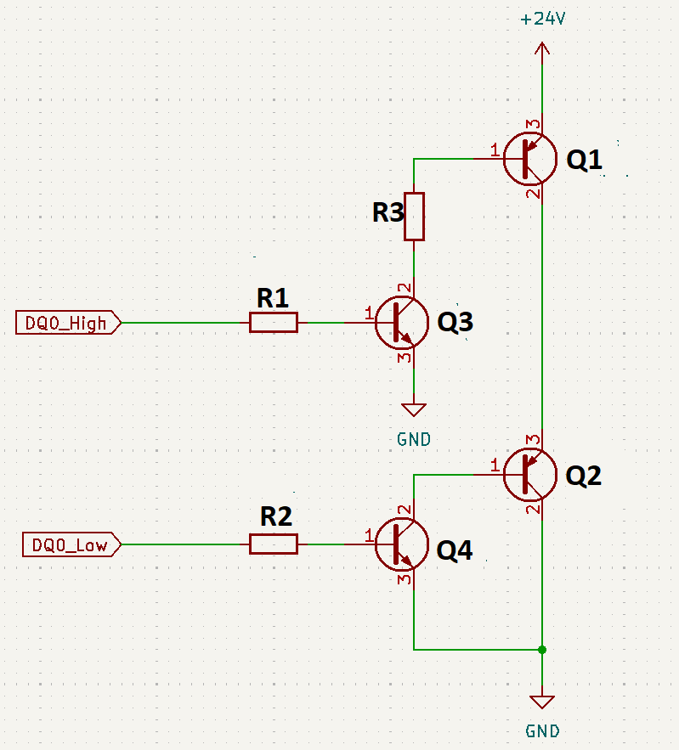

Uz [V] | 5 |  | Ur1 | 2.3 | Ir1 | 0.0046 | Pr1 | 0.01058
Uc [V] | 3.3 |  | Ur2 | 2.3 | Ir2 | 0.0046 | Pr2 | 0.01058
 |  |  | Ur3 | 4 | Ir3 | 40 | Pr3 | 160

 |  |  | Ib1 | 0.46
 |  |  | Ib2 | 0.46
Tranzystory |  |  | Ib3 | 0.0046
 | Ube [V] | hfe | Ib4 | 0.0046
Q1 | 1 | 100
Q2 | 1 | 100
Q3 | 1 | 100 | Ic1 | 46
Q4 | 1 | 100 | Ic2 | 46
 |  |  | Ic3 | 0.46
 |  |  | Ic4 | 0.46

rezystory
R1 [ohm] | 500
R2 [ohm] | 500
R3 [ohm] | 0.1

Rozmiary rezysorow i moce
https://eepower.com/resistor-guide/resistor-standards-and-codes/resistor-sizes-and-packages/

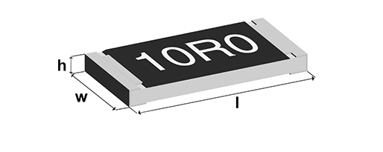
 | Code |  | Length (l) |  | Width (w) |  | Height (h) |  | Power
 | Imperial | Metric | inch | mm | inch | mm | inch | mm | Watt
 | 201 | 603 | 0.024 | 0.6 | 0.012 | 0.3 | 0.01 | 0.25 | 1/20 (0.05)
 | 402 | 1005 | 0.04 | 1 | 0.02 | 0.5 | 0.014 | 0.35 | 1/16 (0.062)
 | 603 | 1608 | 0.06 | 1.55 | 0.03 | 0.85 | 0.018 | 0.45 | 1/10 (0.10)
 | 805 | 2012 | 0.08 | 2 | 0.05 | 1.2 | 0.018 | 0.45 | 1/8 (0.125)
 | 1206 | 3216 | 0.12 | 3.2 | 0.06 | 1.6 | 0.022 | 0.55 | 1/4 (0.25)
 | 1210 | 3225 | 0.12 | 3.2 | 0.1 | 2.5 | 0.022 | 0.55 | 1/2 (0.50)
 | 1812 | 3246 | 0.12 | 3.2 | 0.18 | 4.6 | 0.022 | 0.55 | 1
 | 2010 | 5025 | 0.2 | 5 | 0.1 | 2.5 | 0.024 | 0.6 | 3/4 (0.75)
 | 2512 | 6332 | 0.25 | 6.3 | 0.12 | 3.2 | 0.024 | 0.6 | 1

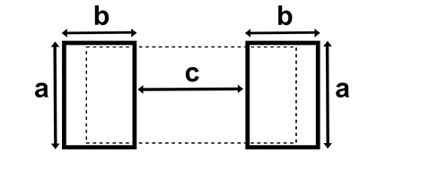
 | Code |  | Pad length (a) |  | Pad width (b) |  | Gap (c)
 | Imperial | Metric | inch | mm | inch | mm | inch | mm
 | 201 | 603 | 0.012 | 0.3 | 0.012 | 0.3 | 0.012 | 0.3
 | 402 | 1005 | 0.024 | 0.6 | 0.02 | 0.5 | 0.02 | 0.5
 | 603 | 1608 | 0.035 | 0.9 | 0.024 | 0.6 | 0.035 | 0.9
 | 805 | 2012 | 0.051 | 1.3 | 0.028 | 0.7 | 0.047 | 1.2
 | 1206 | 3216 | 0.063 | 1.6 | 0.035 | 0.9 | 0.079 | 2
 | 1812 | 3246 | 0.19 | 4.8 | 0.035 | 0.9 | 0.079 | 2
 | 2010 | 5025 | 0.11 | 2.8 | 0.059 | 0.9 | 0.15 | 3.8
 | 2512 | 6332 | 0.14 | 3.5 | 0.063 | 1.6 | 0.15 | 3.8

